Sheet1
 | 日历工作计划表 |  |  |  |  |  |  |  |  |  | 当前日期： |  | 2022-09-27 | 44831

本周工作明细表
今日合计工作
重要紧急
重要不紧急
紧急不重要
不紧急不重要
 |  |  |  |  |  |  | 今日工作合计 |  | 重要紧急 |  | 重要不紧急 |  | 紧急不重要 |  | 不重要不紧急

 |  |  |  |  |  |  | 0 |  | 0 |  | 0 |  | 0 |  | 0
 |  |  |  |  |  |  |  |  | 0 |  | 0 |  | 0 |  | 0
 |  |  |  |  |  |  |  |  | 0 |  | 0 |  | 0 |  | 0
今日完成率
 |  |  |  |  |  |  |  |  | 0 |  | 0 |  | 0 |  | 0
 |  |  |  |  |  |  |  |  | 0 |  | 0 |  | 0 |  | 0
 |  |  |  |  |  |  |  |  | 0 |  | 0 |  | 0 |  | 0
 |  |  |  |  |  |  |  |  | 0 |  | 0 |  | 0 |  | 0

2022 |  | 年 | 9 | 月 |  |  | 工作计划明细表 |  |  |  |  |  |  |  |  | 自定义工作类别

日 | 一 | 二 | 三 | 四 | 五 | 六 | 日期 | 工作计划表 |  | 工作类别 |  | 是否完成 | 未完成原因 |  | 备注 | 工作类别 | 工作合计 | 完成工作
2022-08-28 | 2022-08-29 | 2022-08-30 | 2022-08-31 | 2022-09-01 | 2022-09-02 | 2022-09-03 | 2022-09-20 | A项目会议 |  | 重要紧急 |  | ☑ |  |  |  | 重要紧急 | 7 | 4
2022-09-04 | 2022-09-05 | 2022-09-06 | 2022-09-07 | 2022-09-08 | 2022-09-09 | 2022-09-10 | 2022-09-21 | 新品B研发 |  | 重要不紧急 |  | ☑ |  |  |  | 重要不紧急 | 5 | 2
2022-09-11 | 2022-09-12 | 2022-09-13 | 2022-09-14 | 2022-09-15 | 2022-09-16 | 2022-09-17 | 2022-09-20 | 参加I会议 |  | 紧急不重要 |  | □ |  |  |  | 紧急不重要 | 2 | 0
2022-09-18 | 2022-09-19 | 2022-09-20 | 2022-09-21 | 2022-09-22 | 2022-09-23 | 2022-09-24 | 2022-09-19 | 提交季度报表 |  | 不重要不紧急 |  | ☑ |  |  |  | 不重要不紧急 | 3 | 2
2022-09-25 | 2022-09-26 | 2022-09-27 | 2022-09-28 | 2022-09-29 | 2022-09-30 | 2022-10-01 | 2022-09-20 | 采购H物品 |  | 重要紧急 |  | ☑
2022-10-02 | 2022-10-03 | 2022-10-04 | 2022-10-05 | 2022-10-06 | 2022-10-07 | 2022-10-08 | 2022-09-22 | 预算报表审核 |  | 重要紧急 |  | ☑ |  |  |  | 本周工作明细表
 |  |  |  |  |  |  | 2022-09-20 | 参加G会议 |  | 重要不紧急 |  | □ |  |  |  | 日期 | 工作合计 | 完成工作
 |  |  |  |  |  |  | 2022-09-24 | 新品S检测 |  | 重要紧急 |  | □ |  |  |  | 44830 | 0 | 0
 |  |  |  |  |  |  | 2022-09-25 | 提交检测报告 |  | 重要不紧急 |  | □ |  |  |  | 44831 | 0 | 0
 |  |  |  |  |  |  | 2022-09-20 | 工作11 |  | 不重要不紧急 |  | ☑ |  |  |  | 44832 | 0 | 0
 |  |  |  |  |  |  | 2022-09-22 | 工作12 |  | 不重要不紧急 |  | □ |  |  |  | 44833 | 0 | 0
 |  |  |  |  |  |  | 2022-09-23 | 工作13 |  | 重要紧急 |  | □ |  |  |  | 44834 | 0 | 0
 |  |  |  |  |  |  | 2022-09-23 | 工作14 |  | 重要紧急 |  | □ |  |  |  | 44835 | 0 | 0
 |  |  |  |  |  |  | 2022-09-24 | 工作15 |  | 重要不紧急 |  | ☑ |  |  |  | 44836 | 0 | 0
 |  |  |  |  |  |  | 2022-09-25 | 工作16 |  | 重要紧急 |  | ☑
 |  |  |  |  |  |  | 2022-09-20 | 工作17 |  | 重要不紧急 |  | □ |  |  |  | 今日工作 | 0
 |  |  |  |  |  |  | 2022-09-22 | 工作18 |  | 紧急不重要 |  | □ |  |  |  | 今日完成工作 | 0
 |  |  |  |  |  |  |  |  |  |  |  | □ |  |  |  | 今日完成率 | #DIV/0!
 |  |  |  |  |  |  |  |  |  |  |  | □ |  |  |  | 今日未完成率 | #DIV/0!
 |  |  |  |  |  |  |  |  |  |  |  | □
 |  |  |  |  |  |  |  |  |  |  |  | □
 |  |  |  |  |  |  |  |  |  |  |  | □
 |  |  |  |  |  |  |  |  |  |  |  | □
 |  |  |  |  |  |  |  |  |  |  |  | □
 |  |  |  |  |  |  |  |  |  |  |  | □

使用说明
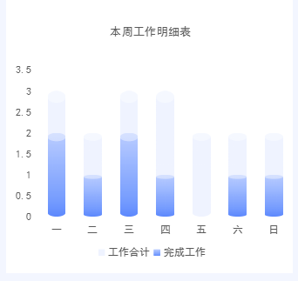
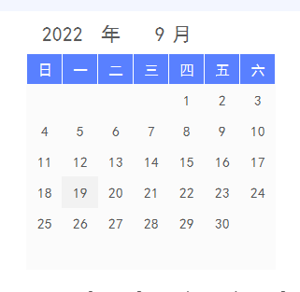
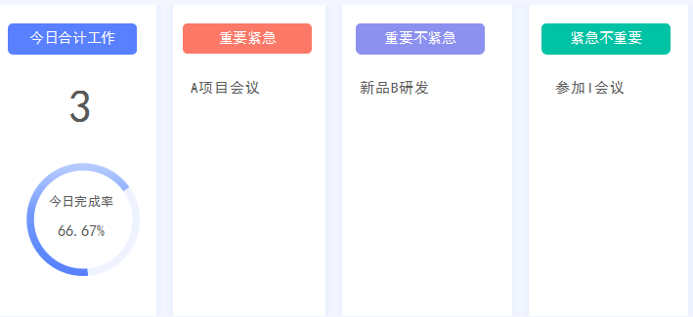
表格模板使用说明
（本页为说明页，用户使用模板时可删除本页内容）

01
基础操作指南

· 如何撤销工作表保护？
1、选中对应工作表。
2、点击：「审阅---撤销工作表」保护。

· 如何增加行数？
1、选中最后一行，鼠标放在选中区域右下角。
2、当鼠标箭头变成黑色十字形时，点击鼠标左键下拉即可。

· 请在此处输入表格使用说明问题。
1、本周工作计划明细自动统计。
2、更改年月，日期自动更新。
3、自定义工作类别，下拉选择工作类别，自动分项统计；
4、今日工作明细分类生成

